LDP orders ship marks 箱唛
PO#102579包装资料 --INVENTORY
一、以下数量
PO# 订单号 | RETAIL PO# 客人PO | STYLE# 款号 | STORE | COLOR | 颜色 | SIZE 尺码 |  |  |  |  | 总数量 | 款式图
 |  |  | (商店） |  |  | XS | S | M | L | XL
102579 | 无 | 80004-INVK | TJ MAXX (INVENTORY) | MED HEATHER GREY | 中灰 | 255 | 480 | 480 | 480 | 255 | 1950 | 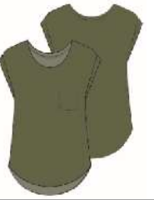 | 30

合计： |  |  |  |  |  | 255 | 480 | 480 | 480 | 255 | 1950

